Tabelle1
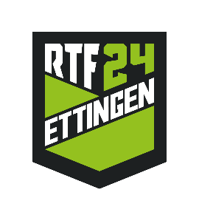

Vereinsanmeldung Jugendturntag Ettingen 2024
(Alle grauen Felder müssen ausgefüllt werden)

Verein
Name, Vorname
Strasse, Nr.
PLZ und Ort
Natel
E-Mail

Konto für Rückerstattungen
Name der Bank / Post
Ort
Clearing
IBAN

Rechnung | Anzahl | Betrag | Total
Startgeld pro Teilnehmer |  | 15.00 | 0.00
zusätzliche Turnkreuze |  | 4.00 | 0.00
Betrag Total inkl. Mwst |  |  | 0.00

Das Formular muss zusammen mit der Anmeldung Disziplinen und allfälliger Materiallisten eingereicht werden.
Bitte sendet uns die Anmeldung auf wettkampf@rtf24.ch.
Anmeldeschluss ist 29.02.2024

Die Anmeldung ist nur gültig bei erfolgten Einzahlung des Startgeldes.
Bei fehlenden Angaben der Bankverbindung des Vereins erfolgt keine Rückerstattung des Haftgeldes!

